2020_01_data
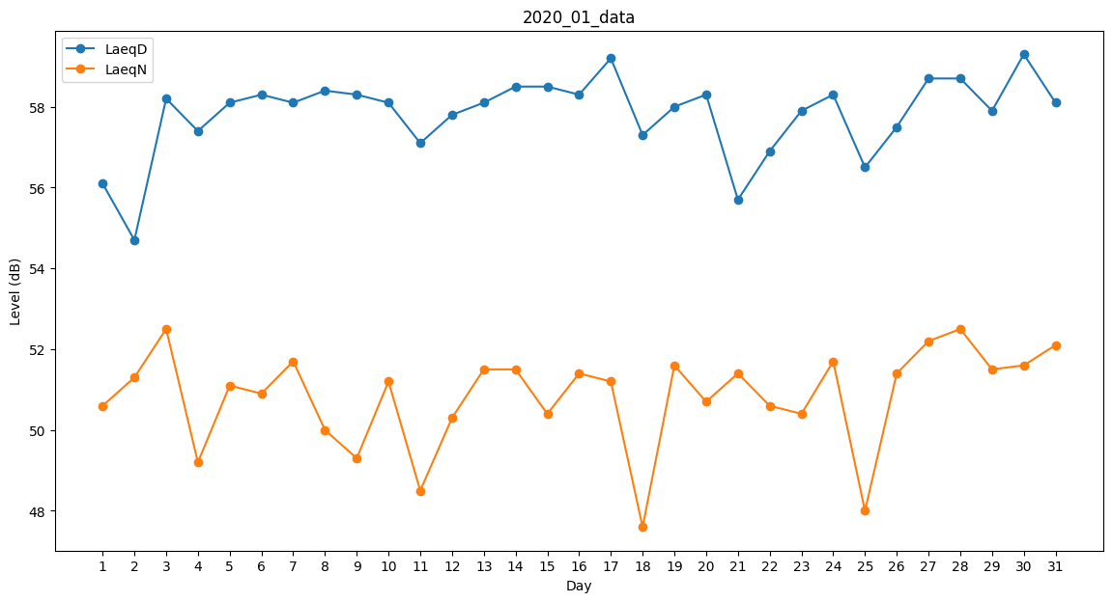
Day | LaeqD | LaeqN
1 | 56.1 | 50.6
2 | 54.7 | 51.3
3 | 58.2 | 52.5
4 | 57.4 | 49.2
5 | 58.1 | 51.1
6 | 58.3 | 50.9
7 | 58.1 | 51.7
8 | 58.4 | 50
9 | 58.3 | 49.3
10 | 58.1 | 51.2
11 | 57.1 | 48.5
12 | 57.8 | 50.3
13 | 58.1 | 51.5
14 | 58.5 | 51.5
15 | 58.5 | 50.4
16 | 58.3 | 51.4
17 | 59.2 | 51.2
18 | 57.3 | 47.6
19 | 58 | 51.6
20 | 58.3 | 50.7
21 | 55.7 | 51.4
22 | 56.9 | 50.6
23 | 57.9 | 50.4
24 | 58.3 | 51.7
25 | 56.5 | 48
26 | 57.5 | 51.4
27 | 58.7 | 52.2
28 | 58.7 | 52.5
29 | 57.9 | 51.5
30 | 59.3 | 51.6
31 | 58.1 | 52.1

